Hárok1
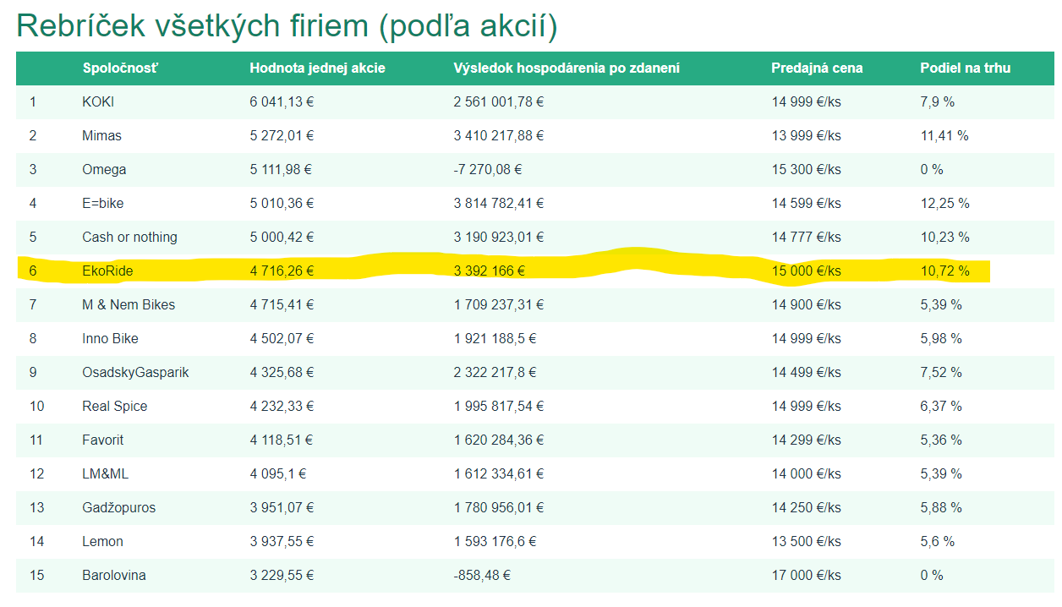
Kolo | 1 | 2 | 3 | 4 | 5 | 6 | 7 | 8 | 9 | 10 | 11 | 12 | 13 | 14
Budget | 7625 | 9250 | 10000 | 10000 | 10000 | 10000 | 10000 | 10000 | 10000 | 10000 | 10000 | 10000 | 10000 | 10000

Sprava o vyrobe
Vyrobenych | 90 | 65 | 101 | 102 | 101 | 101 | 128 | 131 | 135 | 141 | 146 | 148 | 151 | 157
Kapacita | 100 | 100 | 101 | 102 | 101 | 101 | 128 | 131 | 135 | 141 | 146 | 148 | 151 | 157 | 155
Vyuzitie | 0.9 | 0.65 | 1 | 1 | 1 | 1 | 1 | 1 | 1 | 1 | 1 | 1 | 1 | 1
Vyrob naklady | 888.89 | 996.15 | 847.42 | 841.96 | 876.44 | 1004.1 | 886.54 | 964.12 | 1036.49 | 1015.2 | 832.33 | 989.6 | 982.04 | 967.79
Zasoby | 51 | 9 | 0 | 0 | 0 | 0 | 0 | 0 | 0 | 0 | 146 | 0 | 151 | 0
celkove naklady | 976.39 | 1137.14 | 965.84 | 946.28 | 973.79 | 1097.01 | 954.06 | 1030.22 | 1093.35 | 1069.85 | 895.58 | 1199.34 | 1033.42 | 1146.38

Sprava o predaji
Prijaté objednávky | 39 | 107 | 142 | 244 | 170 | 200 | 176 | 199 | 177 | 214 | 0 | 307 | 0 | 335
splnene obj | 39 | 107 | 110 | 102 | 101 | 101 | 128 | 131 | 135 | 141 | 0 | 294 | 0 | 308
nesplnene | 0 | 0 | 32 | 142 | 69 | 99 | 48 | 68 | 42 | 73 | 0 | 13 | 0 | 27
cena za kus | 900 | 1199 | 1400 | 1550 | 4000 | 4500 | 6000 | 6200 | 7500 | 8500 | 16000 | 13000 | 18000 | 15000

Rebriček
Pozicia | 10 | 9 | 9 | 13 | 10 | 8 | 6 | 7 | 9 | 10 | 14 | 10 | 15 | 6
Hodnota akcie | 16.65 | 43.95 | 73.39 | 95.07 | 217.52 | 353.44 | 609.39 | 877.45 | 1220.66 | 1636.25 | 1609.5 | 3020.73 | 2988.03 | 4716.26
vysledok hosp. | -7441.71 | 9907.01 | 38570.08 | 48647.77 | 241461.31 | 271524.21 | 510245.21 | 535020.24 | 683269.07 | 827644.67 | -9233.77 | 2765012.77 | -7759.06 | 3392166
podiel na trhu | 7.13% | 9.22% | 7.72 | 7.16 | 7.13 | 7.09 | 7 | 6.61 | 6.43 | 6.56 | 0 | 12.36 | 0 | 10.72

Odvetvie
celkom objednavky | 640 | 1305 | 1813 | 2332 | 2660 | 2724 | 2772 | 2784 | 2834 | 2902 | 3005 | 3141 | 3202 | 3362
predaj | 547 | 1161 | 1425 | 1424 | 1417 | 1425 | 1828 | 1982 | 2101 | 2148 | 2252 | 2379 | 1465 | 2874
vyroba | 1064 | 1005 | 1217 | 1281 | 1407 | 1476 | 1888 | 1995 | 2088 | 2196 | 2277 | 2357 | 2402 | 2527
kapacita | 1500 | 1502 | 1505 | 1516 | 1541 | 1997 | 2068 | 2158 | 2268 | 2363 | 2436 | 2571 | 2709 | 2801
zasoby v odvet | 517 | 361 | 153 | 10 | 0 | 51 | 111 | 124 | 111 | 159 | 184 | 162 | 1099 | 752

Inflacia | 0 | 0 | 0 | 0 | 0 | 0 | 0 | 20% | 20% | 0 | 0 | 0 | 0 | 0

Budget
Investicia | 625 | 1250 | 1250 | 0 | 800 | 1250 | 2000 | 2000 | 3000 | 3000 | 1500 | 2000 | 3000 | 0
Výskum Brzdy | 3000 | 3000 | 4000 | 8000
Výskum Displej |  |  |  |  | 5000 | 5000 | 4500 | 5500 | 4800 | 5000 | 4200
Marketing Viral | 1000 | 1000 | 750 | 0 | 200 | 750 | 500 | 500 | 200 | 500 | 300 | 1000 | 1000 | 2000
OOH | 500 | 500 | 500 | 500 | 500 | 500 | 500 | 500 | 500 | 500 | 500 | 1000 | 1000 | 1000
Bilboardy | 500 | 500 | 500 | 500 | 500 | 500 | 500 | 500 | 500 | 0 | 500 | 1000 | 1000 | 1000
TV | 2000 | 2000 | 2000 | 0 | 2000 | 2000 | 2000 | 0 | 0 | 0 | 2000 | 3000 | 3000 | 4000
Podcast | 0 | 1000 | 1000 | 1000 | 1000 | 0 | 0 | 1000 | 1000 | 1000 | 1000 | 2000 | 1000 | 2000
Budget sum | 7625 | 9250 | 10000 | 10000 | 10000 | 10000 | 10000 | 10000 | 10000 | 10000 | 10000 | 10000 | 10000 | 10000

Marketing sum | 4000 | 5000 | 4750 | 2000 | 4200 | 3750 | 3500 | 2500 | 2200 | 2000 | 4300 | 8000 | 7000 | 10000

